关系图
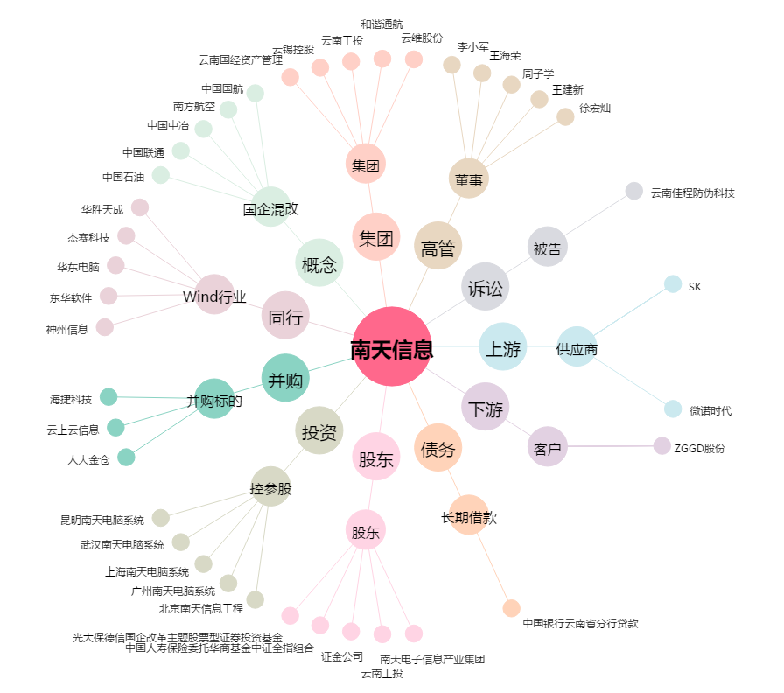
南天信息[000948.SZ] - 关系概览图

